Sample & Instructions
Herramienta para los Gastos de Pagos del Cuidado Infantil Importa

Se les recomienda a los proveedores de cuidado infantil usar la hoja de cálculo como ayuda para mantener un seguimiento de los gastos efectuados por los pagos del Cuidado Infantil Importa de cada mes. Los pagos de cada mes deben ser gastados dentro de los 120 días desde la fecha de la Carta de Pago. Esta hoja de cálculo es una herramienta opcional que le permite mantener un seguimiento de los gastos en un solo lugar. Usted debe guardar los recibos de cada transacción documentada en la hoja de cálculo. Si usted fuera seleccionado para una auditoria, esos recibos servirían como prueba de los gastos.

La hoja de cálculo tiene un casillero en la parte de abajo para cada mes. Use esos casilleros para cada mes que usted recibe pagos del Cuidado Infantil Importa. Usted va a encontrar el seguimiento del Programa A a la izquierda y el seguimiento del Programa B a la derecha.
Instrucciones para el Programa A | Instrucciones para el Seguimiento de la Sección Incentivo de Calidad del Programa B
Paso 1: Una vez que usted recibe la Carta de Pago por el mes correspondiente, cliquee ese mes en el casillero de abajo de la hoja de cálculo. Ingrese el total del Monto Recibido, tal como se ve en la Carta de Pago, en el casillero E8, en color amarillo dentro de la sección del “Programa A” | Paso 1: Una vez que usted recibe la Carta de Pago por el mes correspondiente, haga clic en el casillero ubicado en la parte baja de la hoja de cálculo. Ingrese el total del Monto recibido, tal como está en la Carta de Pagos en el casillero N8 (columna de principio de balance).
 | Paso 2: A medida que usted ingresa los gastos permitidos en la categoría de la columna H/I, ingrese la descripción en la columna J/K/L y el monto gastado en la columna M.
Paso 2: Ingrese cada transacción en la columna A, a medida que va gastando los fondos. La categoría del gasto permitido en la columna B y una breve descripción en la columna C, y el monto en la columna D. A medida que usted va ingresando la información de los gastos, el monto de lo que ha gastado en total aparecerá en la casilla D38, de color naranja.
 | Paso 3: Va a revisar el monto restante coloreado en azul en la parte baja de la hoja de cálculo, esto es para que usted se asegure de que gasta el dinero dentro de la fecha de vencimiento, que son 120 días desde el recibo de la Carta de Pago.
Paso 3: Va a revisar el monto restante coloreado en azul en la parte baja de la hoja de cálculo, esto es para que usted se asegure de que gasta el dinero dentro de la fecha de vencimiento, que son 120 días desde el recibo de la Carta de Pago.

 | Ejemplo de Abreviatura para la Sección de Seguimiento del Programa B
Ejemplo de Abreviatura para la Sección de Seguimiento del Programa A

 | Instrucciones para la Sección del Monto Base por Personal (Seguimiento con los gastos del Programa B)
Use los casilleros de abajo para navegar al mes apropiado y comience a ingresar sus gastos.
 | Paso 1: Una vez que usted recibe la Carta de Pago por el mes correspondiente, cliquee ese mes en el casillero ubicado en la parte baja de la hoja de cálculo. Ingrese el Monto de Base-Por-Personal tal como está en la Carta de Pagos en el casillero N38 (columna de principio de balance).
 | Paso 2: Actualice todos los nombres de su personal en la columna G abajo de “Base Por-Personal” con los nombres del personal responsable durante la semana del recuento de ese mes. Seleccione si el empleado es de tiempo complete o parcial en la columna H. Los totales deberían estar calculados en la columna I.
 | Toda la información de gastos para un individuo debería ser agregada en una línea. Cada gasto permitido (aumento de pago, bono, beneficio) tiene su propia columna, de esa forma usted puede ingresar la información basándose en el título de la columna apropiada. Deje una columna en blanco si esa no fue usada para una persona del personal por el mes de pago. Por ejemplo, si usted tiene una persona trabajando tiempo completo y usted quiere registrar que usted le dio un aumento de $0.50/ de incremento en su pago por hora, un bono de $50 y una contribución de $40 destinada a la aseguranza médica (Este monto total de $ 150 Base-Por Personal para empleado de tiempo completo), usted ingresaría cada monto en su respectiva columna (ver ejemplo de John Smith en la parte de debajo de la hoja). También podría ser de ayuda agregar las fechas y descripciones de esos montos como referencia en otro momento. El monto ingresado en la columna de Monto Pagado (M) debería ser igual al monto que aparece automáticamente en la columna de Base-Por-Personal (I) por cada persona.

 | Paso 3: Va a revisar el monto restante coloreado en azul en la parte baja de la hoja de cálculo, esto es para que usted se asegure de que gasta el dinero dentro de la fecha de vencimiento, que son 120 días desde el recibo de la Carta de Pago.

 | Ejemplo de Abreviatura para el Seguimiento de Base-Por-Personal del Programa B
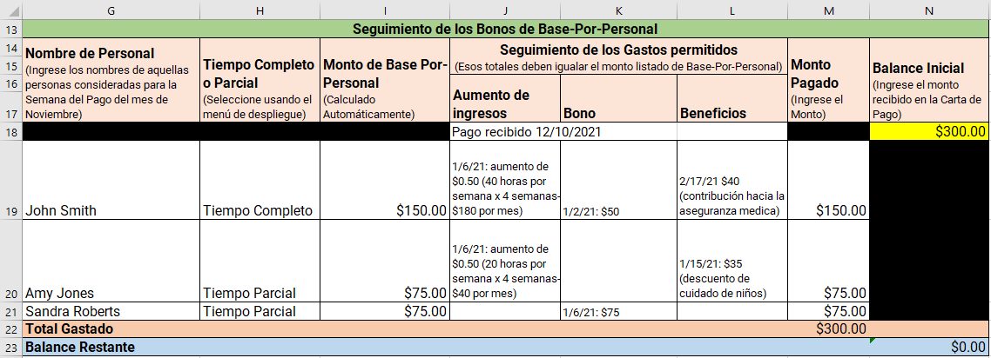

Haga clic aquí para ver las Preguntas Frecuentemente Formuladas del Programa de Estabilización del Cuidado Infantil Importa.
Este recurso opcional fue creado por intermedio de la colaboración del Departamento de Niños y Familias y WEESN.
Obtenga ayuda adicional para su programa adhiriéndose a WEESSN.

